1.형상 및 커넥터
1. 형상 및 커넥터 사양

1-1. 형상

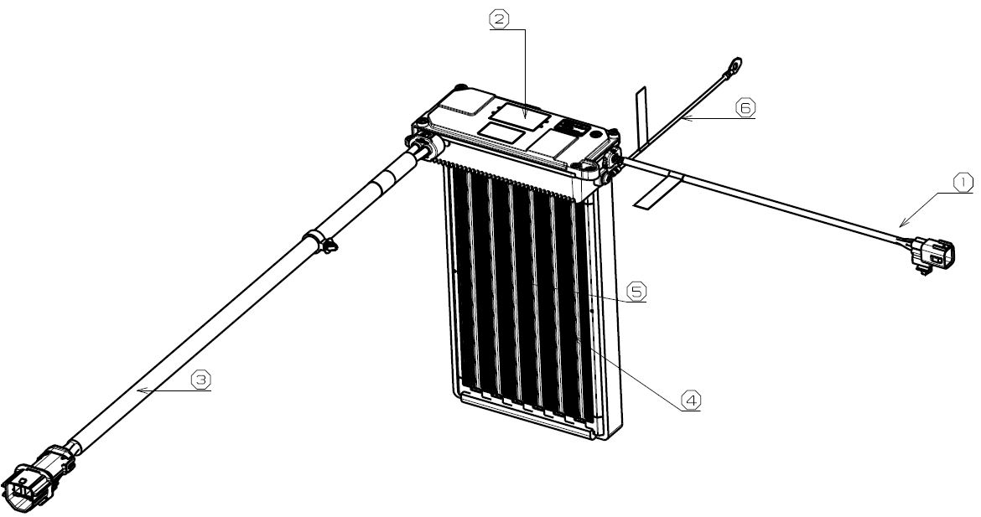

 | 번호 | 명칭 |  | 기능
 | 1 | SIGNAL WIRE |  | - PTC HTR LV 공급 - PTC HTR 통신 라인
 | 2 | PTC HTR 제어부 |  | - PTC HTR 전기적 제어
 | 3 | MAIN POWER WIRE |  | - PTC HTR HV 공급
 | 4 | HEAT ROD |  | - PTC HTR 발열체
 | 5 | CORE FIN |  | - HEAT ROD 방열체
 | 6 | CHASSIS GND WIRE |  | - CHASSIS GND LINE

1-2. 커넥터 사양

 | 구분 | MAIN POWER CONNECTOR (4P) |  |  | SIGNAL CONNECTOR (6P)
 | 형상/사양

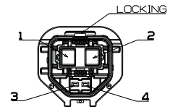
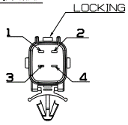

 |  | 커넥터 P/N : APTIV 35415839 |  |  | 커넥터 P/N : KET MG 651098-5
 |  | WIRING SIDE : APTIV 35415834 |  |  | WIRING SIDE : KET MG641101-5

 |  | PIN NO. | PIN NAME |  | PIN NO. | PIN NAME
 |  | 1 | HV (+) |  | 1 | IGN3
 |  | 2 | HV (-) |  | 2 | CLIMATE_CAN HIGH
 |  | 3 | INTERLOCK(+) - HV PTC |  | 3 | CLIMATE_CAN LOW
 |  | 4 | INTERLOCK(-) - HV PTC |  | 4 | INTERLOCK(+) - HV PTC

2.Block Diagram
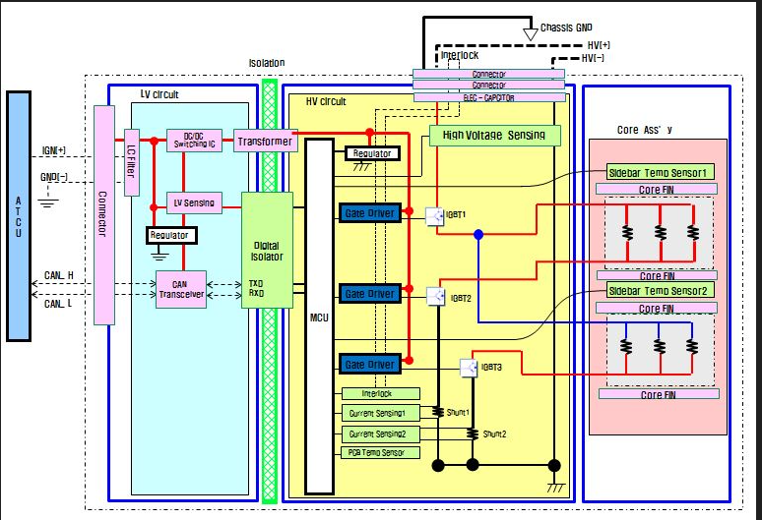
2. BLOCK DIAGRAM

3. 작동 Logic
3. 작동 Logic
3-1. 작동기능
NO | 항 목 | 기능 및 사양
1 | PTC Heater Heating 조건 | - 하위 조건을 모두 만족 시 PTC Heating 동작
 |  | 1) CM_PTCOperation_Flag = 1H
 |  | 2) 14H(10%) ≤ CM_PTCDrTargetDuty_Perc ≤ BEH(95%)
 |  | 3) PTC_DrPtcReady_Flag = 1H
 |  | 4) PTC_FaultPtc_Flag = 0H

2 | PTC Heater Operating Trans Curve
 |  | CCU로 부터 CM_PTCDrTargetDuty(0x200)를 받아
 |  | 해당하는 Heater의 성능(전력)만큼 PTC Heater Heating 성능을 수렴시키도록 동작.

Rated
Max Performance
Linear
Max Performance
Max Performance
100W
10%
81%
90%
95%
Heater Performance(W)
CM_PTCDrTargetDuty

 |  |  |  | 항목 |  |  | 제어사양/Front
 |  |  |  | 전력제어 응답시간 |  |  | T(목표전력 ± 100W)*15 sec
 |  |  |  | 제어성능 | Rated Max Performance |  | 2850W(@0℃, 300kg/h, 522V~697v)
 |  |  |  |  | Linear Max Performance |  | TBDW(@-30℃, 300kg/h, 522V~697)
 |  |  |  |  | Max Performance |  | ≥ Linear Max Performance
* 제어 특성

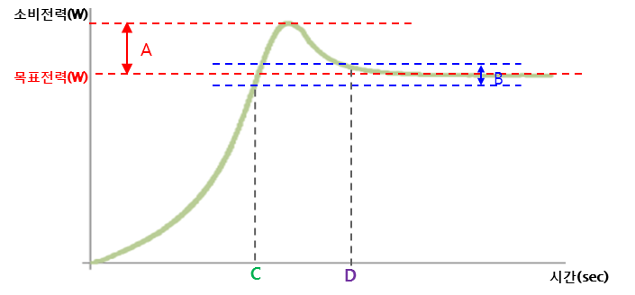

 |  |  |  | 항목 |  |  | 제어사양
 |  |  |  | INRUSH 전력(A) |  |  | < 안정상태 전력 x 150%
 |  |  |  | 안정상태 전력 공차(B) |  |  | 목표전력 ± 100(W)
 |  |  |  | 목표전력 내 최초도달시간(C) |  |  | T(목표전력±100W)<15sec
 |  |  |  | 안정화 시간(D) |  |  | < 10 sec

3 | HV Current Limit 제어
 |  | 히터의 소비 전류가 TBD A 이상 일때, 최대 작동 전류는 TBDA로 유지 한다.
 |  | (PWM Switching 제어 량 유지 또는 감소 제어)

 |  | - PTC Heater의 동작상태는 아래와 같이 전송한다.

 |  |  | CAN SIGNAL NAME |  |  | 송신 내용 |  | 처리방안
 |  |  | PTC_DrState_Flag |  |  | 동작 상태 |  | 3H: Dr Zone has been in limited operation
 |  |  | PTC_PsState_Flag |  |  |  |  | 3H: Ps Zone has been in limited operation

4 | PTC Heater 준비 상태
 |  | - PTC Heater의 동작 준비 상태를 나타냄

 |  |  | CAN SIGNAL NAME |  |  | 송신 조건 |  | 처리방안
 |  |  | PTC_PsPtcReady PTC_DrPtcReady |  |  | PTC 히터 내부 ERROR 있음 |  | 0H : The HV PTC is not ready (Disable to control)
 |  |  |  |  |  | PTC 히터 내부 ERROR 없음 |  | 1H : The HV PTC is ready (Enable to control)

5 | PTC Heater 동작 상태
 |  | - PTC Heater의 동작 상태 정보를 전송한다.
 |  |  | CAN SIGNAL NAME |  |  | 송신 내용 |  | 처리방안
 |  |  | PTC_DrState |  |  | PTC HTR 동작 상태 |  | 0H : Dr Zone has been in stop 1H : Dr Zone has been in operation 2H : Dr Zone has been in failure mode 3H : Dr Zone has been in limited
 |  |  | PTC_PsState |  |  |  |  | 0H : Ps Zone has been in stop 1H : Ps Zone has been in operation 2H : Ps Zone has been in failure mode 3H : Ps Zone has been in limited

6 | PTC Heater Core 온도
 |  | - PTC Heater의 Heater Core Frame 온도를 전송한다.

 |  |  | CAN SIGNAL NAME |  |  | 송신 내용 |  | 처리방안
 |  |  | PTC_DrCoreTemp |  |  | 코어운전자쪽 프레임 온도 |  | 00H ~ C8H : Temperature C9H ~ FCH : Reserved FDH : The thermister is open FEH : The thermister is short FFH : ERROR
 |  |  | PTC_PsCoreTemp |  |  | 코어 쪽 프레임 온도 |  | Not Used

7 | PTC PCB 온도
 |  |  | CAN SIGNAL NAME |  |  | 송신 내용 |  | 처리방안
 |  |  | PTC_PcbTemp |  |  | PTC Pcb 온도 |  | 00H ~ C8H : Temperature C9H ~ FCH : Reserved FDH : The thermister is open FEH : The thermister is short FFH : ERROR

8 | PTC Heater 소비 전력
 |  | - PTC Heater 의 고전압 소비 전력 정보를 전송한다.

 |  |  | CAN SIGNAL NAME |  |  | 송신 내용 |  | 처리방안
 |  |  | PTC_PtcConsumptionDrPwr_W PTC_PtcConsumptionpsPwr_W PTC_PtcConsumptionPwrSum_W |  |  | PTC HTR 고전압 소비 전력 |  | 0H ~ 2710H : Power 2711H ~ FFFEH : Reserved FFFFH : ERROR

9 | PTC Heater 입력 고전압
 |  | - PTC Heater 에 연결된 고전압의 전압 정보를 전송한다.

 |  |  | CAN SIGNAL NAME |  |  | 송신 내용 |  | 처리방안
 |  |  | PTC_PtcInputVolt |  |  | PTC HTR 입력 고전압 |  | 0H ~ FAH : Voltage FBH ~ FEH : reserved FFH : ERROR

10 | PTC Heater 고전압 소비 전류
 |  | - PTC Heater 에서 소모되는 고전압 소비 전류의 정보를 전송한다.

 |  |  | CAN SIGNAL NAME |  |  | 송신 내용 |  | 처리방안
 |  |  | PTC_PtcDrCurent PTC_PtcPsCurent |  |  | PTC HTR 고전압 소비 전류 |  | 0H ~ FAH : Current FBH ~ FEH : reserved FFH : ERROR

11 | 동작 Feedback
 |  | - ECU로 부터 제어 신호를 받아 신호에 해당하는 전력만큼 PTC HTR의 소비전력을 수렴하기 위해
 |  |  | 히터가 제어 하고 있는 PWM Switching Duty 량을 전송한다.

 |  |  | CAN SIGNAL NAME |  |  | 송신 내용 |  | 처리방안
 |  |  | PTC_DrDutyFB_IGBT PTC_PsDutyFB_IGBT |  |  | PTC HTR 동작 PWM Switching Duty |  | 0H: Heating OFF 1H ~ C8H : Operating switching Duty C9H ~ FEH : Reserved FFH: ERROR
 |  |  | PTC_DrDutyFB_Power PTC_PsDutyFB_Power |  |  | PTC HTR 동작 Power Feedback |  | 0H: Heating OFF 1H ~ C8H : Operating Power Duty C9H ~ FEH : Reserved FFH: ERROR

3-2. 기타 제어로직
NO | 항 목 | 기능 및 사양
1 | 통신 지연
 |  | - PTC 제어하는 DATA의 수신이 일정시간 지연될 경우 오동작 및 과열 방지를 위해
 |  | PTC 동작을 멈춘다.

 |  | ※ PTC 구동관련 DATA frame (ID:200) 이 100ms 수신 지연되면 PTC OFF
 |  | ※ PTC 구동관련 DATA frame (ID:200) 이 101ms 수신 지연되면 PTC OFF

2 | 초기 기동 제어
 |  | - PTC 초기 기동 제어를 위해 Battery ON 300ms Delay 후 PTC 동작
 |  | 초기 기동 제어
 |  | - MCU Port 설정
 |  | - MCU 기능 설정

3 | 강제 방전
 |  | - PTC 잔류 전압을 빠르게 방전하기 위해 강제 구동한다.
 |  | -MAIN7로부터 CM_PTCDischargeReq = 1H 수신시 PTC Heater를 1초간
 |  | Full Turn하여 강제 방전한다.
 |  | - 강제방전 로직은 가장 높은 우선순위를 갖는다.

4 | Checksum 검사
 |  | PTC HTR CEHCKSUM VALUE: 0xF00D4
 |  | - PTC Heater Software Checksum 검사
 |  |  | - Request Checksum
 |  |  |  | ID: 0x7A0
 |  |  |  | Data Byte | Parameter Name |  | Hex Value | Remark
 |  |  |  | #1 | Data Length |  | 02 | Single_Frame - 2Byte
 |  |  |  | #2 | Service Identification |  | 1A | Read ECU Identification
 |  |  |  | #3 | Local Identification |  | 81 | Software Checksum
 |  |  | - Response Checksum
 |  |  |  | ID: 0x7A1
 |  |  |  | Data Byte | Parameter Name |  | Hex Value | Remark
 |  |  |  | #1 | Data Length |  | 05 | Single_Frame - 5Byte
 |  |  |  | #2 | Service Identification |  | 5A | Read ECU Identification
 |  |  |  | #3 | Checksum - MSB |  | xx | Checksum - MSB(HEX)
 |  |  |  | #4 |  |  | xx
 |  |  |  | #5 |  |  | xx
 |  |  |  | #6 | Checksum - LSB |  | xx | Checksum - LSB(HEX)

3-3. Response Time 작동사양
NO | 항 목 | 기능 및 사양
1 | 구동시 | - 전력제어 사양의 응답시간(＜15sec)을 만족할 것

2 | Failure Mode 해제시 | - 전력제어 사양의 응답시간(＜15sec)을 만족할 것
 |  | - Failure mode : Low Voltage Protection, High Voltage Protection,
 |  | Core thermal protectoin, IGBT & PCB thermal protection.

3 | Failure Mode 발생시 (Quick Stop) | - Failure mode 발생시 즉시 OFF할 것

4. FAIL SAFE
4. FAILURE SAFE기능
NO | 항 목 | 기능 및 사양
1 | Low Voltage Protection (IGN Battery)
 |  | - LV under voltage protection
 |  | IGN Battery가 기준치 이하로 방전될때 PTC 동작을 멈추고 Error 처리한다.
9V
8V
STOP
RUN

 |  |  | 조건 |  | CAN SIGNAL NAME |  | 처리방안
 |  |  | LV > 8V |  | PTC_FaultLVLow |  | 0H : Normal (Hysteresis 1V)
 |  |  | LV ≤ 8V |  |  |  | 1H : Fault

 |  | - LV over voltage protection
 |  | IGN Battery가 기준치 이상 과충전 될때 PTC 동작을 멈추고 Error 처리한다.
17V
18V
STOP
RUN

 |  |  | 조건 |  | CAN SIGNAL NAME |  | 처리방안
 |  |  | LV < 18V |  | PTC_FaultLVHigh |  | 0H : Normal (Hysteresis 1V)
 |  |  | LV ≥ 18V |  |  |  | 1H : Fault

2 | High Voltage Protection(HV)
 |  | - HV under voltage protection
 |  | 차량 고전압 베터리의 기준치 이하 방전 될때 PTC 동작을 멈추고 Error 처리한다.
278V
248V
STOP
RUN

 |  |  | 조건 |  | CAN SIGNAL NAME |  | 처리방안
 |  |  | HV > 248V |  | PTC_FaultHVLow |  | 0H : Normal (Hysteresis 30V)
 |  |  | HV ≤ 248V |  |  |  | 1H : Fault

 |  | - HV over voltage protection
 |  | 차량 고전압 베터리의 기준치 이상 과충전 될때 PTC 동작을 멈추고 Error 처리 한다.
835.6V
865.6V
STOP
RUN

 |  |  | 조건 |  |  | CAN SIGNAL NAME |  | 처리방안
 |  |  | HV < 865.6V |  |  | PTC_FaultHVHigh |  | 0H : NORMAL (Hysteresis 30V)
 |  |  | HV ≥ 865.6V |  |  |  |  | 1H : FAULT

3 | HV current protection
 |  | - HV over current protection
 |  | PTC Core에 기준치 이상의 과전류가 흐를시 PTC 동작을 멈추고 Error 처리한다.
 |  | 과전류로 부터 PTC HTR 회로를 보호하도록 설계.

29.5A
STOP
RUN
＜29.5A

 |  |  | 조건 |  |  | CAN SIGNAL NAME |  | 처리방안
 |  |  | HV Current < 29.5A |  |  | PTC_FaultDrPtcOverCurrent PTC_FaultPsPtcOverCurrent |  | 0H : NORMAL
 |  |  | HV Current ≥ 29.5A |  |  |  |  | 1H : FAULT

 |  | - HV Over Current Fault Reset 조건: IGN OFF→On
 |  | - IGN Off 전까지 Fault 상태 유지하고 IGN 재 Off →On 시 reset

4 | Core thermal protection
 |  | HVAC 과열 방지를 위해 기준치 이상의 Core 온도 상승시 PTC 동작을 멈추고
 |  | Error 처리 한다.
≤99℃
100℃
STOP
RUN

 |  |  | 조건 |  |  | CAN SIGNAL NAME |  | 처리방안
 |  |  | Core Temp < 100℃ |  |  | PTC_FaultDrCoreOverTemp PTC_FaultPsCoreOverTemp |  | 0H : NORMAL (Hysteresis 1℃)
 |  |  | Core Temp ≥ 100℃ |  |  |  |  | 1H : FAULT

5 | Core-R Logic
 |  | HVAC 과열 방지를 위해 기준치 이상의 Core 저항 도달 시 PTC 동작을 멈추고 error 처리한다.
 |  |  | 조건 |  |  | CAN SIGNAL NAME |  | 처리방안
 |  |  | R < Rthd |  |  | PTC_FaultDrCoreOverTemp PTC_FaultPsCoreOverTemp |  | 0H : NORMAL
 |  |  | R ≥ Rthd |  |  |  |  | 1H : FAULT

6 | PCB Thermal Protection
 |  |  | - PCB Thermal Protection
95℃
105℃
STOP
RUN

 |  |  | 조건 |  |  | CAN SIGNAL NAME |  | 처리방안
 |  |  | PCB Temp < 105℃ |  |  | PTC_FaultPcbOverTemp |  | 0H : NORMAL (Hysteresis 10℃)
 |  |  | PCB Temp ≥ 105℃ |  |  |  |  | 1H : FAULT

7 | PTC Fault Status
 |  | - PTC Heater 내부의 에러 상태 정보를 나타낸다.

 |  |  | 조건 |  |  | CAN SIGNAL NAME |  | 처리방안
 |  |  | PTC HTR NORMAL |  |  | PTC_DrState PTC_PsState |  | 0H : NORMAL
 |  |  | PTC HTR ERROR |  |  |  |  | 1H : FAULT

8 | Low voltage sensor failure logic
 |  | - Low voltage sensor 이상으로 인한 PTC 오동작 방지를 위해 sensor 이상 시
 |  | PTC 동작을 멈추고 sensor error 처리 한다.

 |  |  | 조건 |  |  | CAN SIGNAL NAME |  | 처리방안
 |  |  | PWM Pulse Detected |  |  | PTC_FailLowVoltSensor |  | 0H : NORMAL

 |  |  | PWM Pulse Not Detected |  |  |  |  | 1H : FAULT

9 | High voltage sensor failure logic
 |  | - HV voltage sensing 범위 이상의 voltage 값이 입력될 경우 PTC 오동작 방지를 위해
 |  | PTC 동작을 멈추고 sensor error 처리 한다.

 |  |  | 조건 |  |  | CAN SIGNAL NAME |  | 처리방안
 |  |  | HV Sensor Voltage＜ 4.98V |  |  | PTC_FailHighVoltSensor |  | 0H : NORMAL (Hysteresis 0.02V)

 |  |  | HV Sensor Voltage ≥ 4.98V |  |  |  |  | 1H : FAULT (Short)

10 | HV current sensor failure logic
 |  | - HV current sensor 이상으로 인한 PTC 오동작 방지를 위해 sensor 이상 시
 |  | PTC 동작을 멈추고 sensor error 처리 한다.

 |  |  | 조건 |  |  | CAN SIGNAL NAME |  | 처리방안
 |  |  | Current Sensor Voltage＜ 4.98V |  |  | PTC_FailDrCurrentSensor PTC_FailPsCurrentSensor |  | 0H : NORMAL (Hysteresis 0.02V)

 |  |  | Current Sensor Voltage ≥ 4.98V |  |  |  |  | 1H : FAULT (Short)

11 | Core temp sensor failure logic
 |  | - Core temp sensor 이상으로 인한 PTC 오동작 방지를 위해 sensor 이상 시
 |  | PTC 동작을 멈추고 sensor error 처리 한다.

 |  |  | 조건 |  |  | CAN SIGNAL NAME |  | 처리방안
 |  |  | Core Temp Sensor Voltage > 0.02V & Core Temp Sensor Voltage < 4.98V |  |  | PTC_FailDrCoreTempSensor PTC_FailPsCoreTempSensor |  | 0H : NORMAL (Hysteresis 0.02V)

 |  |  | Core Temp Sensor Voltage ≤ 0.02V |  |  |  |  | 1H : FAULT (Open)
 |  |  | Core Temp Sensor Voltage ≥ 4.98V |  |  |  |  | 1H : FAULT (Short)

12 | PCB temp sensor failure logic
 |  | - IGBT 또는 PCB temp sensor 이상으로 인한 PTC 오동작 방지를 위해 sensor 이상 시
 |  | PTC 동작을 멈추고 sensor error 처리 한다.

 |  |  | 조건 |  |  | CAN SIGNAL NAME |  | 처리방안
 |  |  | PCB Temp Sensor Voltage ≥ 0.15V & PCB Temp Sensor Voltage ≤ 4.85V |  |  | PTC_FailPcbTempSensor |  | 0H : NORMAL (Hysteresis 0.05V)

 |  |  | PCB Temp Temp Sensor Voltage ≤ 0.1V |  |  |  |  | 1H : FAULT (Open)
 |  |  | PCB Temp Temp Sensor Voltage ≥ 4.9V |  |  |  |  | 1H : FAULT (Short)

13 | PTC Status Logic
 |  | - PTC가 정상상태인지 FAILURE 모드 상태인지를 알 수 있도록 PTC 정보를 송신한다.

 |  |  | 조건 |  |  | CAN SIGNAL NAME |  | 처리방안
 |  |  | PTC Normal status |  |  | PTC_DrState PTC_PsState |  | 0H : PTC has been in stop. 1H : PTC has been in operation
 |  |  | PTC Failure status |  |  |  |  | 2H : PTC has been in failure mode
 |  |  | PTC limited operation status |  |  |  |  | 3H : PTC has been in limited operation

14 | Message Timeout Flag of H/CONTROL CAN Message
 |  | - PTC가 H/CONTROL CAN Message를 수신하였는지 알수 있도록 PTC 정보를 송신하며
 |  | Time Out 발생시 PTC 동작을 멈춘다.
 |  |  | 조건 |  |  | CAN SIGNAL NAME |  | 처리방안
 |  |  | CAN Message 수신시 |  |  | PTC_FaultTimeoutMain |  | 0H: Normal
 |  |  | CAN Message off ≥ 500ms |  |  |  |  | 1H: Message Timeout Fault

15 | Core Open Load Detect Logic
 |  |  | - PTC내 Heat Rod가 정상적으로 장착되어 있는지 여부를 판단하여 정보를 송신한다.
 |  |  |  | Open Load시 동작을 멈추고 Core Load Open status 상태를 전송한다

 |  |  | 조건 |  |  | CAN SIGNAL NAME |  | 처리방안
 |  |  | PWM Output 이 '100'일때, Current > 0.2A Normal Sataus |  |  | PTC_DrDutyFB_IGBT = 127.5%(0xFF) PTC_PsDutyFB_IGBT = 127.5%(0xFF) |  | 0H : Normal
 |  |  | PWM Output 이 '100'일때, Current ≤ 0.2A Fault |  |  |  |  | 1H : Fault (Core Load Open Failure)

16 | IGBT short Detect Logic
 |  |  | - PTC 구동중 IGBT 이상으로 인한 과열을 방지하기 위하여 IGBT 이상이 판단되면 동작을 멈추고 IGBT error 처리를 한다.

 |  |  |  |  |  | CAN SIGNAL NAME |  | 처리방안
 |  |  | PWM Output 이 '0'일때, Current < 0.5A Normal Status |  |  | PTC_DrDutyFB_IGBT = 127.5%(0xFF) PTC_PsDutyFB_IGBT = 127.5%(0xFF) |  | 0H : Normal
 |  |  | PWM Output 이 '0'일때, Current ≥ 0.5A Fault |  |  |  |  | 1H : Fault (IGBT Short Failure)

17 | Alert Fault Status
 |  | - PTC 구동중 Alert 신호 감지 시 동작을 멈추고 IGBT error 처리를 한다.

 |  |  |  |  |  | CAN SIGNAL NAME |  | 처리방안
 |  |  | Alert < 연속 5회 & Alert Time > 1sec 시Nomal status |  |  | PTC_DrDutyFB_IGBT = 127.5%(0xFF) PTC_PsDutyFB_IGBT = 127.5%(0xFF) |  | 0H : Normal
 |  |  | Alert >= 연속 5회 & Alert Time < 1sec OR Alert >= 누적 10회 시 Fault |  |  |  |  | 1H : Fault

18 | Inter-Lock
 |  |  | - PTC lnter-lock 연결 상태를 알수 있도록 PTC 정보를 송신하며

 |  | Disconnect 발생시 PTC 동작을 멈춘다.
 |  |  | 조건 |  |  | CAN SIGNAL NAME |  | 처리방안
 |  |  | Inter-Lock Pin High State |  |  | PTC_InterLockDetect |  | 0H : Connect
 |  |  | Inter-Lock Pin Low State |  |  |  |  | 1H : Disconnect

5.FLOWCHART
No
시작
CM로 부터 제어 DATA 수신
PTC HTR 내부 상태 체크
(동작 조건)
강제 방전 신호 수신?
CM_PTCDischargeReq
PTC HTR Heating 동작 조건 만족?
PTC HTR 동작 상태 DATA 송신
No
PTC HTR 1초간 FULL TURN 동작
(강제 방전)
PTC HTR 가열
Yes
• CM_PTCOperation
• CM_PTCDrTargetDuty
• CM_PTCPsTargetDuty
• Low Voltage
• High Voltage
• HV Current
• PTC HTR Temperature (Core/PTC)
• IGBT Fault Status
PTC HTR 가열 중지
• CM_PTCOperation = 1H
• 14H < CM_PTCDrTargetDuty < BFH
• No Error Status of PTC HTR
Yes
5. FLOW CHART

